PLANES ESTRATÉGICOS
Plan Anticorrupción
y Atención al Ciudadano
Planes
Institucionales
2024
Plan Estratégico
Institucional
de Desarrollo
Administrativo
Plan Estratégico de
Talento Humano
Plan de Seguridad y
Privacidad
de la Información
Plan de Tratamiento
de Riesgos de Seguridad y
Privacidad
de la Información
Plan Estratégico de
Tecnologías de la Información y
Comunicaciones
Plan Institucional
de Archivos
Plan Anual de
Adquisiciones
PETH
PSPI
PTRSPI
PETI
PINAR
PAAC
PAA
PEIDA

PETH
PLAN ESTRATÉGICO DE TALENTO HUMANO

PIC
Plan Institucional de Bienestar e Incentivos
PSST
Plan de Talento Humano

Plan Institucional de Capacitación.
Plan de Seguridad y Salud en el Trabajo

01
02
03
04

PINAR
 | DIRECCIONAMIENTO ESTRATÉGICO |  |  |  |  |  |  |  |  |  |  |  |  |  |  |  |  |  |  |  |  |  |  | CÓDIGO | DEFT04
 | FORMULACIÓN Y SEGUIMIENTO DE PLANES O CRONOGRAMAS |  |  |  |  |  |  |  |  |  |  |  |  |  |  |  |  |  |  |  |  |  |  | VERSIÓN | 1
 |  |  |  |  |  |  |  |  |  |  |  |  |  |  |  |  |  |  |  |  |  |  |  | FECHA | 2023-05-31
NOMBRE DEL PLAN O CRONOGRAMA | Modelo de Gestión Documental y Administración de Archivos -MGDA- en 2024 - Nivel de madurez "Básico" en la implementación de dos (2) Componentes
PROCESO, OBJETIVO, POLÍTICA, COMPONENTE | ACTIVIDAD O TAREA | INDICADOR |  |  |  | CRONOGRAMA |  |  |  |  |  |  |  |  |  |  |  |  |  |  | SEGUIMIENTO A LA EJECUCIÓN |  |  |  | DEPENDENCIA Y/O FUNCIONARIO RESPONSABLE
 |  | Nombre | Dato Variable 1 | Dato Variable 2 | Frecuencia de Reporte | Metas Programadas |  | Fecha de Reporte o Ejecución de la actividad |  |  |  |  |  |  |  |  |  |  |  | Recursos Técnicos y/o financieros | Porcentaje (%) de avance o cumplimiento | Relacionar Producto / Evidencia | Resultado de la Gestión | Análisis resultados de Gestión (OAP)
 |  |  |  |  |  | Línea de Base | Valor absoluto | Ene | Feb | Mar | Abr | May | Jun | Jul | Ago | Sep | Oct | Nov | Dic
ESTRATÉGICO
Política de Gestión Documental | Avanzar en la ejecución del plan de Acción para cerrar brechas, de conformidad con los hallazgos encontrados en el diagnóstico integral de archivos. | Porcentaje de avance en la ejecución del Plan de Implementación de la Política de Gestión Documental | 1 | 2 | Trimestral | 100% | 2 |  |  |  |  |  |  |  |  |  | 1 |  | 1 |  | 50 | Informe de avance cierre de brechas Diagnóstico de archivos | En los informes de diagnóstico por dependencia, elaborados en el marco del contrato 097-2023, y entregados en octubre de 2024 para revisión y análisis del GGD, se identificaron temáticas de mejora en la gestión documental de las oficinas de la Superintendencia Nacional de Salud. Consecuente con lo evidenciado en el Diagnóstico Integral de Archivos -DIAR-, se concentra el interés en definir estrategias que cierren las brechas de las temáticas identificadas. Se plantea que en 2025 se termine el Plan para inciar su ejecución | De acuerdo con la justificación aportada y el analisis correspondiente, esta actividad no se cumple en su totatlidad, ya que el plan de brechas se concertará en la promera vigencia de 2025, lo cual no aplica para la presente vigencia. | Secretaria General
Política de Gestión Documental | Actualizar la política de gestión documental de acuerdo con los lineamientos establecidos por el Archivo General de la Nación y la Supersalud. | Porcentaje de avance en la ejecución del Plan de Implementación de la Política de Gestión Documental | 1 | 1 | Trimestral | 100% | 1 |  | 1 |  |  |  |  |  |  |  |  |  |  |  | 100 | Política de Gestión Documental | Se actualizó la política de gestión documental de acuerdo con los lineamientos establecidos por el Archivo General de la Nación y la Supersalud. https://acortar.link/Sf0wm9 | Se valida las evidencias aportadas por la dirección de administrativa, dando cumplimiento con lo planeado en el Plan Institucional de Archivos correspondiente al I trimestre | Secretaria General
Política de Gestión Documental | Actualizar el Programa de Gestión Documental de acuerdo con los lineamientos y metodología definidos por el Archivo General de la Nación. | Porcentaje de avance en la ejecución del Plan de Implementación de la Política de Gestión Documental | 1 | 1 | Trimestral | 100% | 1 |  | 1 |  |  |  |  |  |  |  |  |  |  |  | 100 | Programa de Gestión Documental - PGD. | Se actualizó el Programa de Gestión Documental de acuerdo con los lineamientos y metodología definidos por el Archivo General de la Nación. https://acortar.link/PpY6bo | Se valida las evidencias aportadas por la dirección de administrativa, dando cumplimiento con lo planeado en el Plan Institucional de Archivos correspondiente al I trimestre | Secretaria General
Política de Gestión Documental | Elaborar, aprobar e implementar el instrumento archivístico PINAR de acuerdo con los lineamientos y metodología establecida por el Archivo General de la Nación. | Porcentaje de avance en la ejecución del Plan de Implementación de la Política de Gestión Documental | 1 | 1 | Trimestral | 100% | 1 | 1 |  |  |  |  |  |  |  |  |  |  |  |  | 100 | Plan Institucional de Archivos - PINAR | Se elaboró, aprobó e implementó el instrumento archivístico PINAR de acuerdo con los lineamientos y metodología establecida por el Archivo General de la Nación. https://acortar.link/q9ivDE | Se valida las evidencias aportadas por la dirección de administrativa, dando cumplimiento con lo planeado en el Plan Institucional de Archivos correspondiente al I trimestre | Secretaria General
Política de Gestión Documental | Realizar la implementación permanente del sistema integrado de conservación -SIC, teniendo en cuenta los lineamientos dados por el Archivo General de la Nación. | Porcentaje de informes elaborados sobre la ejecución de capacitaciones en el plan de emergencia y Protocolo de rescate documental | 2 | 2 | Trimestral | 100% | 2 |  |  |  |  |  | 1 |  |  |  |  | 1 |  |  | 100 | Sistema Integrado de Conservación - SIC | Se realizó un informe sobre la implementación permanente del sistema integrado de conservación -SIC, teniendo en cuenta los lineamientos dados por el Archivo General de la Nación. | Se valida las evidencias aportadas por la dirección de administrativa, dando cumplimiento con lo planeado en el Plan Institucional de Archivos correspondiente al IV trimestre | Secretaria General
Política de Gestión Documental | Realizar el análisis a las actividades críticas de éxito, para identificar la ausencia o duplicidad de funciones y barreras que impidan la oportuna, eficiente y eficaz prestación del servicio de la gestión documental en la entidad. | Porcentaje de avance en la ejecución del Plan de Implementación de la Política de Gestión Documental | 2 | 2 | Trimestral | 0% | 2 |  |  |  |  |  | 1 |  |  |  |  | 1 |  |  | 100 | Plan de análisis de actividades críticas de éxito del servicio de la gestión documental en la entidad | Se analizó las actividades críticas de éxito, para identificar la ausencia o duplicidad de funciones y barreras que impidan la oportuna, eficiente y eficaz prestación del servicio de la gestión documental en la entidad. | Se valida las evidencias aportadas por la dirección de administrativa, dando cumplimiento con lo planeado en el Plan Institucional de Archivos correspondiente al IV trimestre | Secretaria General
...
 |  |  |  |  |  |  |  |  |  |  |  |  |  |  |  | 1 |  |  |  |  | 100 | Informe de seguimiento a las acciones de apropiación de la cultura organizacional dirigida al componente de Gestión Documental | .Se realizó informe con la identificación, implementación y seguimiento a las acciones que promuevan la apropiación de una cultura organizacional orientada hacia la gestión del conocimiento - Gestión Documental . https://acortar.link/mPkdfs | Se valida las evidencias aportadas por la dirección de administrativa, dando cumplimiento con lo planeado en el Plan Institucional de Archivos correspondiente al III trimestre | Secretaria General
 |  |  |  |  |  |  |  |  |  |  |  |  |  |  |  |  |  |  |  |  | 100 | Memoria institucional | Se recopiló información para construir la memoria institucional con los documentos que posee el archivo, las experiencias del personal y conocimientos acumulados en el tiempo. https://acortar.link/aFdUXi | Se valida las evidencias aportadas por la dirección de administrativa, dando cumplimiento con lo planeado en el Plan Institucional de Archivos correspondiente al II trimestre | Secretaria General
 |  |  |  |  |  |  |  |  |  |  |  |  |  |  |  |  |  |  |  |  | 100 | Archivos Históricos | Se realizó informe sobre el desarrollo de las acciones para identificar documentos de carácter histórico a partir de los instrumentos archivísticos. https://acortar.link/SvYqBg | Se valida las evidencias aportadas por la dirección de administrativa, dando cumplimiento con lo planeado en el Plan Institucional de Archivos correspondiente al II trimestre | Secretaria General
 |  |  |  |  |  |  |  |  |  |  |  |  |  |  |  | 1 |  |  |  |  | 100 | Mecanismos de Difusión | Se desarrollaron mecanismos de difusión de información a través de la promoción de productos y servicios que dispone el archivo. (septiembre) https://acortar.link/ziIffV Se desarrollaron mecanismos de difusión de información a través de la promoción de productos y servicios que dispone el archivo y la gestión documental de la Supersalud. https://acortar.link/BdeLkO | Se valida las evidencias aportadas por la dirección de administrativa, dando cumplimiento con lo planeado en el Plan Institucional de Archivos correspondiente al III trimestre | Secretaria General
 |  |  |  |  |  |  |  |  |  |  |  |  |  |  |  |  | 1 |  |  |  | 100 | Informe de los formularios dispuestos a la ciudadanía en el alcance de las PQRD. | Se realizó informe de desarrollo de estrategias de acceso y consulta de la información contenida respetando la protección de los datos personales, derecho a la intimidad. (Formulario web PQRD). | Se valida las evidencias aportadas por la dirección de administrativa, dando cumplimiento con lo planeado en el Plan Institucional de Archivos correspondiente al IV trimestre | Secretaria General
 |  |  |  |  |  |  |  |  |  |  |  |  |  |  | 1 |  |  |  |  |  | 100 | Plan Institucional de Gestión Ambiental | Se realizó informe sobre la participación en las estrategias que incorporan los lineamientos para la clasificación y disposición de residuos derivados de la implementación de los procesos de la gestión documental. | Se valida las evidencias aportadas por la dirección de administrativa, dando cumplimiento con lo planeado en el Plan Institucional de Archivos correspondiente al III trimestre | Secretaria General - Grupo de Recursos físicos
...
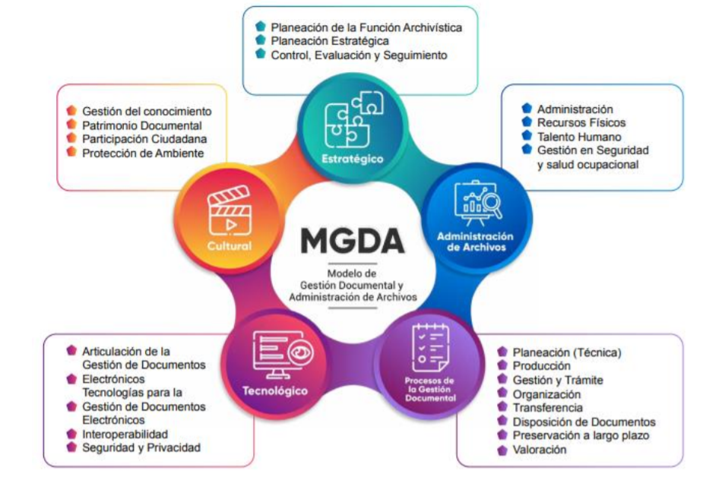

PAAC
PLAN ANTICORRUPCIÓN
Y ATENCIÓN
AL CIUDADANO

04

03
05

02
06

01

